LISTA DE PRECIOS
TIPO DE CAMBIO DE S/ A $ | 3.12 |  |  |  |  | RESPONSABLE DE CATALOGO | MARIA | PORCENTAJE | 0.00%
 |  |  |  |  |  |  |  |  | .
MINICODIGO | 65.89 | MINICODIGO | 116.4 | MINICODIGO | 190.43 | MINICODIGO | 813.15 | MINICODIGO | 229.42
CODIGO | 65.89 | CODIGO | 116.4 | CODIGO | 190.43 | CODIGO | 813.15 | CODIGO | 229.42
MODELO | BitDefender Antivirus Plus 2015 | MODELO | BitDefender Antivirus Plus 2015 | MODELO |  | MODELO | Kaspersky - Spanish - CD-ROM | MODELO | Kaspersky - Spanish - CD-ROM
OFERTA1 |  |  |  | OFERTA2
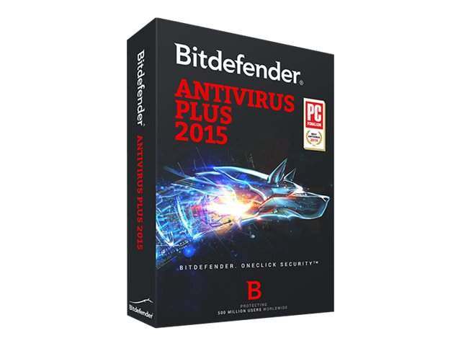 |  |  |  |  |  | 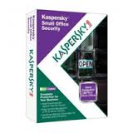 |  | 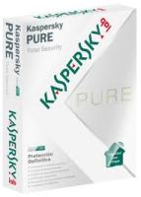
PRECIO SOLES | S/.65.89 | PRECIO SOLES | S/.116.40 | PRECIO SOLES | S/.190.43 | PRECIO SOLES | S/.813.15 | PRECIO SOLES | S/.229.42
PRECIO DOLARES | $21.12 | PRECIO DOLARES | $37.31 | PRECIO DOLARES | $61.04 | PRECIO DOLARES | $260.63 | PRECIO DOLARES | $73.53
CARACTERISTICAS |  | CARACTERISTICAS |  | CARACTERISTICAS |  | CARACTERISTICAS |  | CARACTERISTICAS
PRODUCTO DEL AÑO | Editor's Choice de PC MAG | PRODUCTO DEL AÑO | Editor's Choice de PC MAG | Fabricante | ESET
Periodo de validez | 1 año | Periodo de validez | 1 año | Gama de productos | ESET NOD32 Antivirus | marca | Kaspersky Lab | Marca | Kaspersky Lab
Imperceptible | GOLD Award a la Mayor velocidad del sistema | Imperceptible | GOLD Award a la Mayor velocidad del sistema | Categoría | Aplicaciones de seguridad | Distribución soporte | CD-ROM | Distribución soporte
Fácil de usar. | Sencillo de entender | Fácil de usar. | Sencillo de entender | Distribución soporte | CD-ROM (caja DVD)
Nº de licencias | 2 maquinas | Nº de licencias | 5 Pc s | Localización | Español |  |  | Distribución soporte | CD-ROM
 |  |  |  | Nº de licencias | 5 PC |  |  | Localización | Español
 |  |  |  | Tipo de licencia | Caja de embalaje |  |  | Nº de licencias | 3 usuarios

CONTENIDO DEL PAQUETE |  | CONTENIDO DEL PAQUETE |  | CONTENIDO DEL PAQUETE |  | CONTENIDO DEL PAQUETE |  | CONTENIDO DEL PAQUETE
CD ( funda de DVD )
Win
Español

MINICODIGO | 331.6 | MINICODIGO | 189.06 | MINICODIGO | 112.34 | MINICODIGO | 159.59 | MINICODIGO | 141.62
CODIGO | 331.6 | CODIGO | 189.06 | CODIGO | 112.34 | CODIGO | 159.59 | CODIGO | 141.62
MODELO | Kaspersky - v 5 - Box pack | MODELO |  | MODELO | BitDefender Internet Security 2015 | MODELO | BitDefender Internet Security 2015 | MODELO | BitDefender Total Security 2015
 |  | OFERTA3
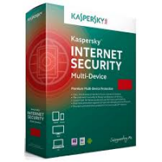 |  |  |  | 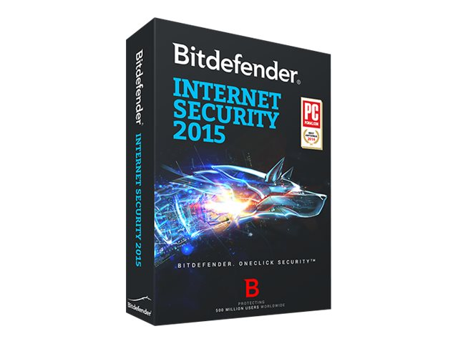 |  |  |  | 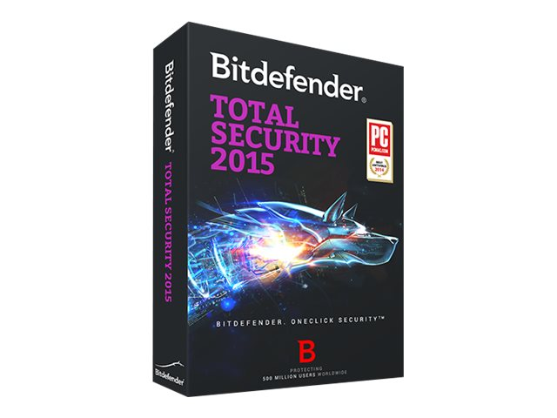
PRECIO SOLES | S/.331.60 | PRECIO SOLES | S/.189.06 | PRECIO SOLES | S/.112.34 | PRECIO SOLES | S/.159.59 | PRECIO SOLES | S/.141.62
PRECIO DOLARES | $106.28 | PRECIO DOLARES | $60.60 | PRECIO DOLARES | $36.01 | PRECIO DOLARES | $51.15 | PRECIO DOLARES | $45.39
CARACTERISTICAS |  | CARACTERISTICAS |  | CARACTERISTICAS |  | CARACTERISTICAS |  | CARACTERISTICAS
Localización | Español | Fabricante | ESET | PRODUCTO DEL AÑO | Editor's Choice de PC MAG | PRODUCTO DEL AÑO | Editor's Choice de PC MAG | PRODUCTO DEL AÑO | Editor's Choice de PC MAG
Categoría | Aplicaciones de seguridad | Gama de productos | ESET NOD32 Antivirus | Periodo de validez | 1 año | Periodo de validez | 1 año | Periodo de validez | 1 año
Distribución soporte | DVD-ROM | Categoría | Aplicaciones de seguridad | Imperceptible | GOLD Award a la Mayor velocidad del sistema | Imperceptible | GOLD Award a la Mayor velocidad del sistema | Imperceptible | GOLD Award a la Mayor velocidad del sistema
Nº de licencias | 5 PC | Distribución soporte | CD-ROM (caja DVD) | Fácil de usar. | Sencillo de entender | Fácil de usar. | Sencillo de entender | Fácil de usar. | Sencillo de entender
Tipo de licencia | Caja de embalaje | Localización | Español | Nº de licencias | 1 Pc | Nº de licencias | 5 Pc | Nº de licencias | 2 Pc
Versión | 5 | Nº de licencias | 1 PC
 |  | Tipo de licencia | Caja de embalaje

CONTENIDO DEL PAQUETE |  | CONTENIDO DEL PAQUETE |  | CONTENIDO DEL PAQUETE |  | CONTENIDO DEL PAQUETE |  | CONTENIDO DEL PAQUETE

MINICODIGO |  | MINICODIGO |  | MINICODIGO |  | MINICODIGO |  | MINICODIGO
CODIGO |  | CODIGO |  | CODIGO |  | CODIGO |  | CODIGO
MODELO |  | MODELO |  | MODELO |  | MODELO |  | MODELO
OFERTA1 |  |  |  | OFERTA2

PRECIO SOLES | S/.0.00 | PRECIO SOLES | S/.0.00 | PRECIO SOLES | S/.0.00 | PRECIO SOLES | S/.0.00 | PRECIO SOLES | S/.0.00
PRECIO DOLARES | $0.00 | PRECIO DOLARES | $0.00 | PRECIO DOLARES | $0.00 | PRECIO DOLARES | $0.00 | PRECIO DOLARES | $0.00
CARACTERISTICAS |  | CARACTERISTICAS |  | CARACTERISTICAS |  | CARACTERISTICAS |  | CARACTERISTICAS

CONTENIDO DEL PAQUETE |  | CONTENIDO DEL PAQUETE |  | CONTENIDO DEL PAQUETE |  | CONTENIDO DEL PAQUETE |  | CONTENIDO DEL PAQUETE

